상품제안서
팝업박스메모잇(주문제작형) | 상품코드: F05646

 |  |  |  |  |  |  | 02-412-0044 | www.easy1.co.kr
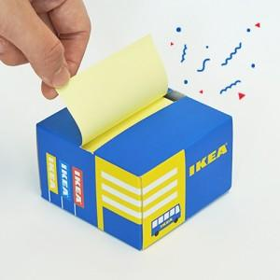

【상세/제작정보】 | 한장씩 뜯어쓰는 메모잇이 아닌 뽑아쓰는 메모잇

【인쇄/포장옵션】 | 풀칼라 / OPP(비닐)

【공급단가】 | 수량 | 500~ | 1,000~ | 3,000~ | 5,000~ | 10,000~
*VAT별도 | 100매 | 2,180원 | 2,150원 | 2,100원 | 2,040원 | 2,010원
 | 200매 | 2,680원 | 2,640원 | 2,580원 | 2,510원 | 2,470원

【상품 URL】 | https://dev.easy1.co.kr:443/src/goods_detail.php?gdno=5646

